Cover
COMUNE DI PRAMOLLO
 | CITTÀ METROPOLITANA DI TORINO

 |  | 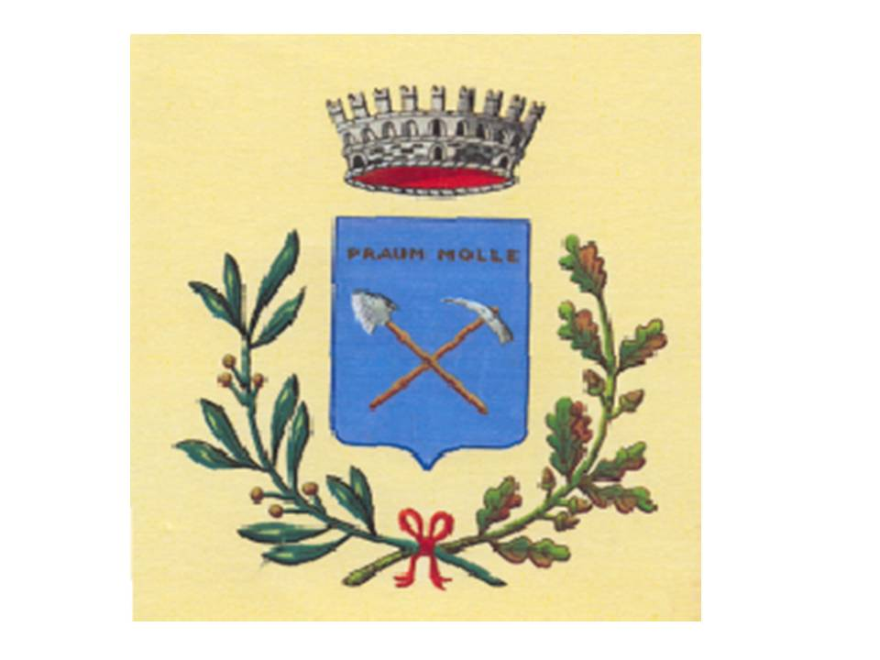
 | PIANO DI REVISIONE PERIODICA DELLE PARTECIPATE 2020 DEL COMUNE DI PRAMOLLO

 |  |  | Dati relativi all’anno 2019

